Ark1
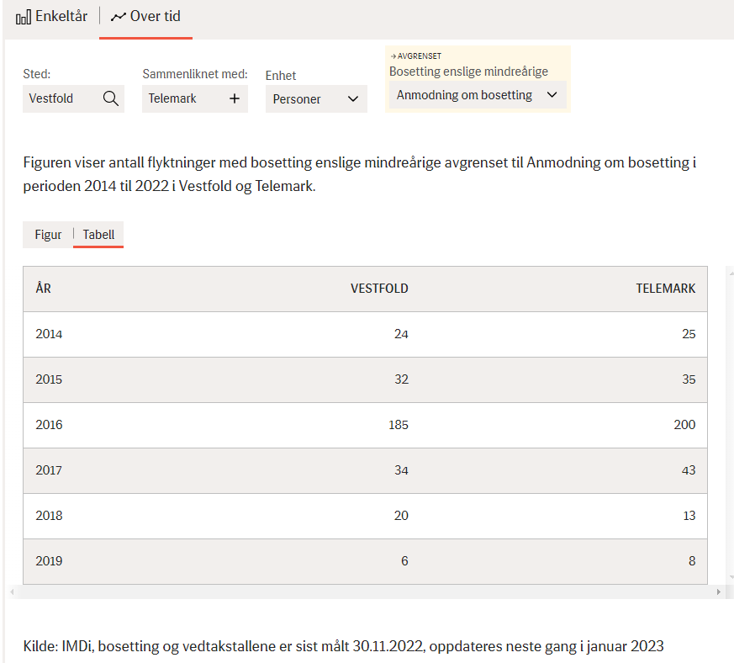
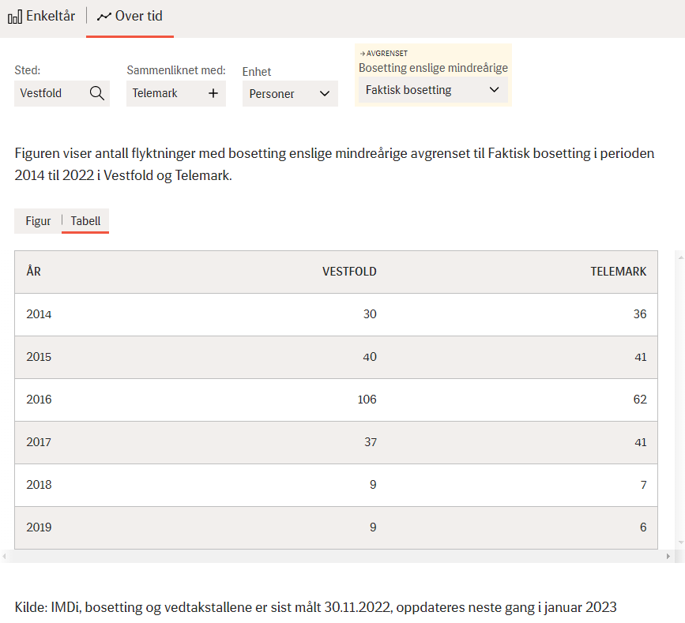
Anmodning om bosetning |  |  |  | Faktisk bosetning

ÅR | VESTFOLD | TELEMARK | Sum | ÅR | VESTFOLD | TELEMARK | Sum
2014 | 24 | 25 | 49 | 2014 | 30 | 36 | 66
2015 | 32 | 35 | 67 | 2015 | 40 | 41 | 81
2016 | 185 | 200 | 385 | 2016 | 106 | 62 | 168
2017 | 34 | 43 | 77 | 2017 | 37 | 41 | 78
2018 | 20 | 13 | 33 | 2018 | 9 | 7 | 16
2019 | 6 | 8 | 14 | 2019 | 9 | 6 | 15
 | Vestfold og Telemark |  |  |  | Vestfold og Telemark |  | 0
2020 | 10 |  | 10 | 2020 | 9 |  | 9
2021 | 17 |  | 17 | 2021 | 12 |  | 12
2022 | 47 |  | 47 | 2022 | 33 |  | 33

Kopiert inn via VSC

